Hoja1

 |  |  |  | CONTROL DE MOLIENDA ZONA SUR |  |  | MOLIENDA DE TRIGO Nº

 |  |  |  |  |  |  | 19
 |  |  |  |  |  |  | Hora Turno1 | 17:00
 |  |  |  |  |  |  | Hora Turno2 | 07:00
 |  |  |  |  | FECHA | 2025-12-03
 |  |  |  |  | Responsable |  | Dario Salas
N SAP Orden de Trabajo | REFERENCIA | 1 TURNO | LOTE | 2 TURNO | LOTE | TOTAL KILOS | MATERIALES | LOTES TURNO 1 | LOTES TURNO 2
 | EXTRAPAN X50 |  |  | 1070 | 021225P | #VALUE! | EMPAQUE EXTRA PAN (60X100) X50 | 0 | MP-02173

 | ARTESANAL X50 |  |  |  |  | #VALUE! | EMPAQUE GALERAS ROJO (60X100) X50 | 0 | 0

 | ARTESANAL X10 |  |  |  |  | #VALUE! | EMPAQUE NARIÑO (40X56) x10 | 0 | 0

 | HARINA DE TRIGO EXTRAPAN X10 (5Und) |  |  |  |  | #VALUE! | BOLSA FARDO (32x65) xLB | MP-02071 | 0

 | HARINA DE TRIGO NARIÑO X2500GR | 120 | 031225P |  |  | #VALUE! | LAMINA NARIÑO (CUARTO) 2500GR | MP-02110 | 0

 | HARINA DE TRIGO NARIÑO X1000GR | 160 | 261125P |  |  | #VALUE! | LAMINA NARIÑO (KILO) | MP-02144 | 0
 |  | 50 | 031225P
 | HARINA DE TRIGO NARIÑO X500GR | 1100 | 011225P |  |  | #VALUE! | LAMINA NARIÑO (LIBRA) | MP-02112 | 0

 | SUB MOGOLLA X 40 |  |  | 210 | 051125P | 8400 | EMPAQUE GALERAS MOGOLLA (60X115) X 40 | 0 | MP-02167

 | SUB SEGUNDA X50 KG |  |  | 55 | 051125P | #VALUE! | EMPAQUE GALERAS SEGUNDA X50 | 0 | MP-01809

 | SUB SALVADO X30 KG |  |  | 380 | 051125P | 11400 | EMPAQUE GALERAS SALVADO X25 | 0 | 0

 | SUB GRANZA X50 KG |  |  |  |  | 0 | EMPAQUE BLANCO (60X106)x50 | MP-02159 | 0

 | GERMEN DE TRIGO X 25 KG |  |  |  |  | #VALUE! | EMPAQUE GALERAS GALERAS MULTI BEIGE (50X80) X25 | 0 | 0

 | HARINA DE TRIGO NARIÑO X10 |  |  |  |  | #VALUE! | HILO PISTER BLANCO | MP-02008 | MP-02008

 | GRANZA X50 |  |  |  |  | #VALUE! | CINTA TRANSFERENCIA TERMINA (45mmx122m) | MP-02072 | 0

 | SEMOLA FINA X25 KG |  |  |  |  | #VALUE! | CINTA TRANSFERENCIA TERMINA (85mmx122m) | 0 | MP-02073

 | HARINA INTEGRAL X25 KG |  |  |  |  | #VALUE! | EMPAQUE BLANCO (60X106)x50

 | MUESTRAS DE HARINA |  |  |  |  | 0 | CINTA TRANSFERENCIA TERMINA (45mmx122m)

 | MUESTRAS ESPECIALES |  |  |  |  | 0 | CINTA TRANSFERENCIA TERMINA (85mmx122m)

 |  |  |  |  |  | 0 | ETIQUETA ADHESIVA DE TRANSFERENCIA | 0 | 0

 |  |  |  |  |  | #VALUE! | VITAMINA (Dec. 1944) | MP-02142 | MP-02142

 |  |  |  |  |  | 0 | MEJORANTE ARTESANAL | 0 | 0

 |  |  |  |  |  | 0 | MEJORANTE EXTRAPAN | 0 | 011225P

 |  |  |  |  |  | 0

 |  |  |  |  |  | 0

 |  | 0 |  |  |  | 0

TOTAL HARINA | #VALUE! | TOTAL TURNO 1 | 1060 | TOTAL TURNO 2 | #VALUE! | TOTAL | #VALUE!
 |  | RESPONSABLES INTERVENCIÓN
 |  | 1 |  | 2 |  | ENCARGADO TURNO 1 | 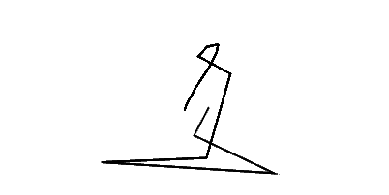
EXT. HARINA | #VALUE! | Carlos Carlozama |  | Jhon Popayan |  | ENCARGADO TURNO 2 | 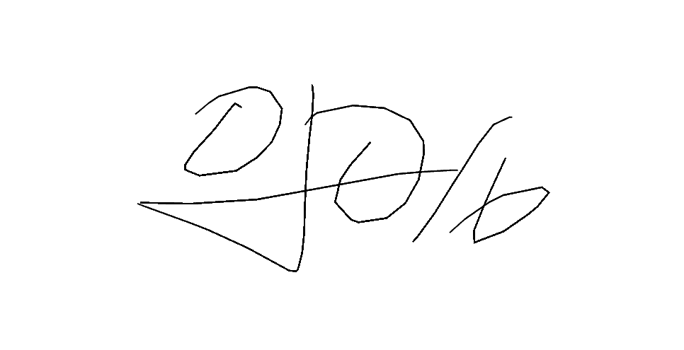
EXT. MOGOLLA | #VALUE! | Brayan Rosales |  | Miguel Tumbaco |  | ALMACENISTA 1 | Dario Salas
EXT.SALVADO X30 | #VALUE! | Edison Paz |  | Jhonatan Benavides |  | ALMACENISTA 2 | Jorge Lara
EXT. SEGUNDA | #VALUE! | Luis Criollo |  | Miguel Coral |  | COORDINADOR DE OPERACIONES
EXT. GERMEN | #VALUE! | Jerferson ceballos |  | Fredi Naspiran
Observaciones

